免费旋转下分失败支持批量补发
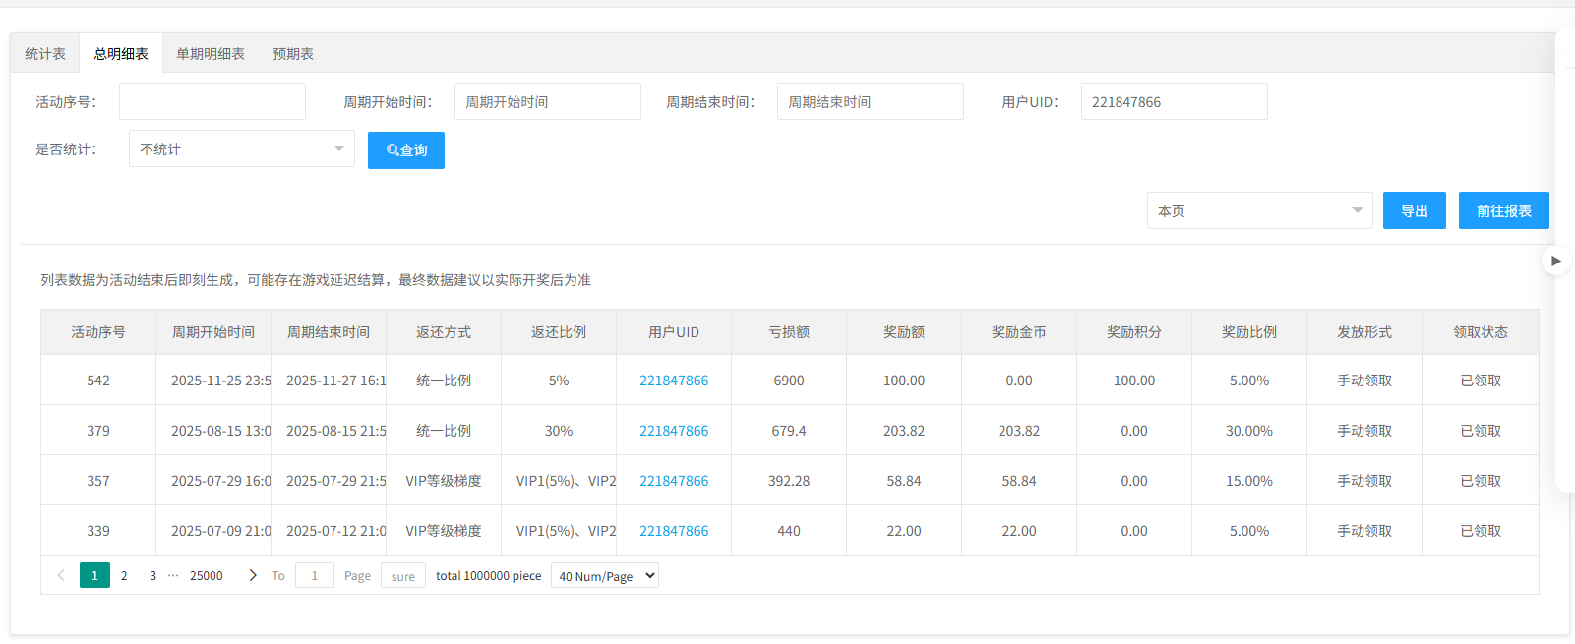
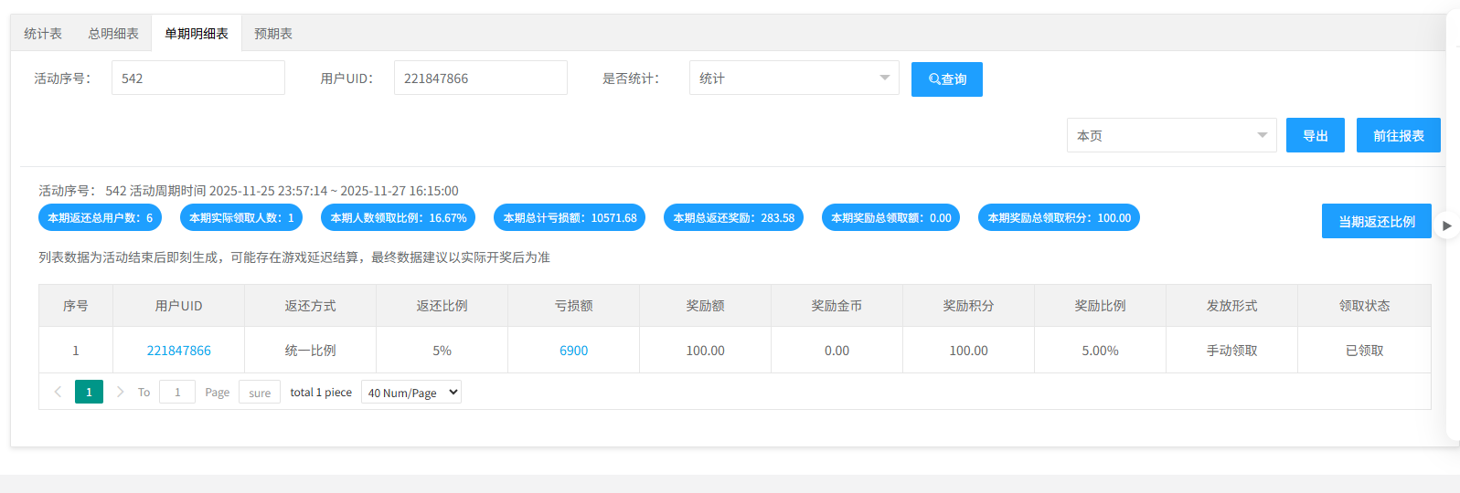
免费旋转下分失败支持批量补发 |  |  |  |  |  | 测试总数量 | 6
测试平台 |  |  |  | 测试日期 |  | Pass | 6
系统&版本 |  |  |  | 最后更新 |  | Fail | 0
文档编写人 |  |  |  | 文档测试人 |  | N/A | 0
策划负责人 |  |  |  | 审阅人员
参考档

序号 | 平台 | 模块 | 功能点 | 前置条件（测试点） | 操作步骤 | 预期结果 | 测试结果 | 备注
1 | 账服 | 系统设置 | 菜单显隐 | 1、用户已登录系统 2、导航至"系统设置-菜单的显隐" | 1、搜索批量补发 2、开启批量补发菜单 | 1、系统设置-权限中权限组显示批量补发相关内容 | pass
2 |  |  | 权限 | 1、用户已登录系统 2、导航至"系统设置-权限" | 1、选择对应权限组，点击"访问权限" 2、搜索批量补发 3、开启批量补发权限 | 1、导航至"厂商活动记录-免费旋转" 2、点击"批量补发"按钮 3、不会提示【权限不足】，能正常使用该功能 | pass
3 |  | 厂商活动记录 | 次数变化记录页新增【批量补发】按钮 | 1、版本更新后 | / | 1、有【批量补发】按钮 | pass | 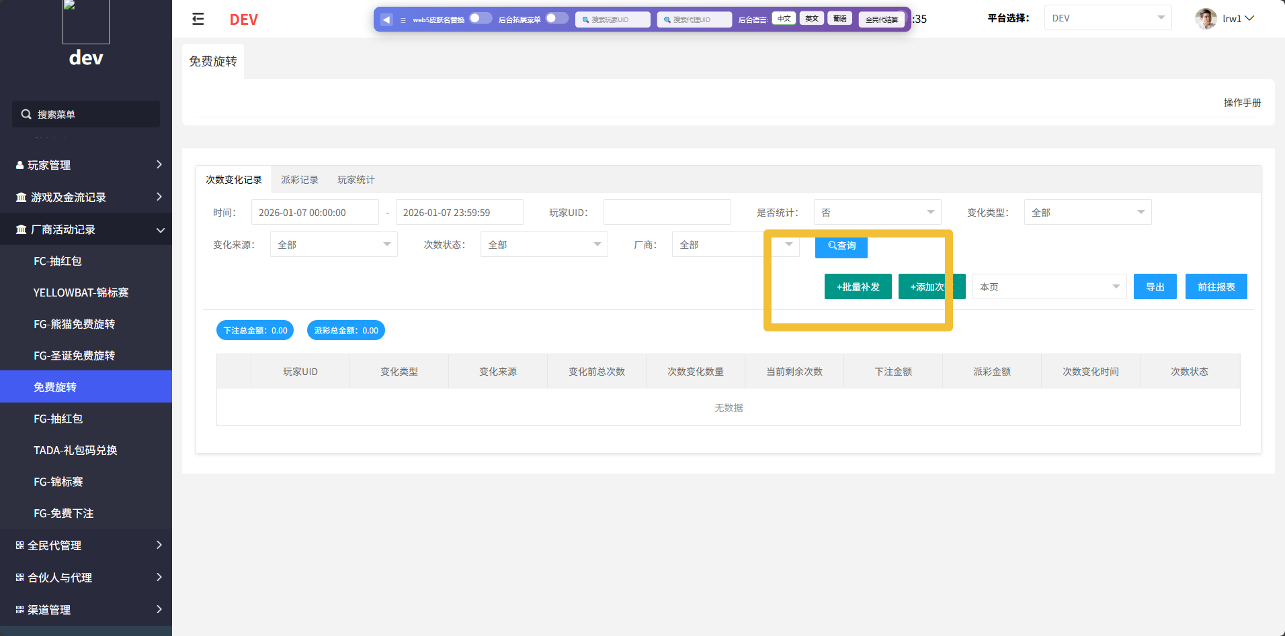
4 |  |  | 验证补发功能 | 1、设置免费旋转的活动时间为开启状态 2、确保免费旋转次数能获取失败 3、完成有免费旋转次数的任务 4、后台次数变化记录中显示该条记录为失败 5、用户实际未获得免费旋转次数 | 1、勾选该条失败的记录 2、点击【批量补发】 | 1、提示成功 2、列表刷新，该条记录状态更新为【成功（补发）】 3、用户获得对应的免费旋转次数 | pass
5 |  |  |  | 1、设置免费旋转的活动时间为开启状态 2、确保免费旋转次数能获取失败 3、完成有免费旋转次数的任务 4、后台次数变化记录中显示该条记录为失败 5、用户实际未获得免费旋转次数 | 1、等待活动时间结束 2、勾选该条失败的记录 3、点击【批量补发】 | 1、提示成功 2、列表刷新，该条记录状态更新为【过期】 3、用户没有获得对应的免费旋转次数 | pass
6 |  |  | 关联测试-玩家统计 | 1、成功补发免费旋转次数 | / | 1、用户的免费旋转次数有正确增加 | pass

